测试报告总览
SCRM内贸项目测试环境UI自动化测试报告
 | 测试版本 | V2.1.10.11 | 运行环境 | 内贸项目测试环境
 | 测试工具 | Python3.7.0 | 编写用例人员 | ['后超']
 | 开始时间 | 2019-03-05 18:18:17 | 结束时间 | 2019-03-05 18:19:10
 | 总用例数 | 6 | 成功数 | 4
 | 失败数 | 0 | 错误数 | 2
 | 用例最短耗时 | 1.82s | 用例最长耗时 | 12.172s

SCRM简报统计图

测试报告详情
# | 用例级别 | 模块 | 用例名称 | 测试地址 | 场景 | 状态 | 预期结果 | 异常原因（实际结果） | 用例执行时间 | 截图 | 负责人 | 用例完成时间
1 | 低 | TestLogin | test_accountError | http://test.platform.app.gouuse.cn/platform/#/account/login | 验证错误的用户名进行登录: 1、用户名输入框输入:15928564314999; 2、密码输入框输入:Li123456; 3、点击【登录】。 | 成功 | 账号未注册 | 账号未注册 | 1.8400s | ....... | 后超 | 2019-03-05 18:18:17
2 | 低 | TestLogin | test_accountNull | http://test.platform.app.gouuse.cn/platform/#/account/login | 验证用户名为空格登录: 1、用户名输入框输入: ; 2、密码输入框输入:Li1234564444; 3、点击【登录】。 | 成功 | 请输入账号 | 请输入账号 | 1.8200s | ....... | 后超 | 2019-03-05 18:18:19
3 | 低 | TestLogin | test_passwordEnglish | http://test.platform.app.gouuse.cn/platform/#/account/login | 验证密码为全英文字节登录: 1、用户名输入框输入: 15928564313; 2、密码输入框输入: ASDSDSFDSFDSFSDCSDCDSFCDSFDSFDSGDSGDSGDSFGDSFSDFSD; 3、点击【登录】。 | 错误 | 密码错误请重新输入 | Message: no such element: Unable to locate element: {"method":"xpath","selector":"//*[text()=`密码错误请重新输入`]/.."} (Session info: chrome=72.0.3626.119) (Driver info: chromedriver=72.0.3626.69 (3c16f8a135abc0d4da2dff33804db79b849a7c38),platform=Windows NT 6.1.7601 SP1 x86_64) | 12.0990s | 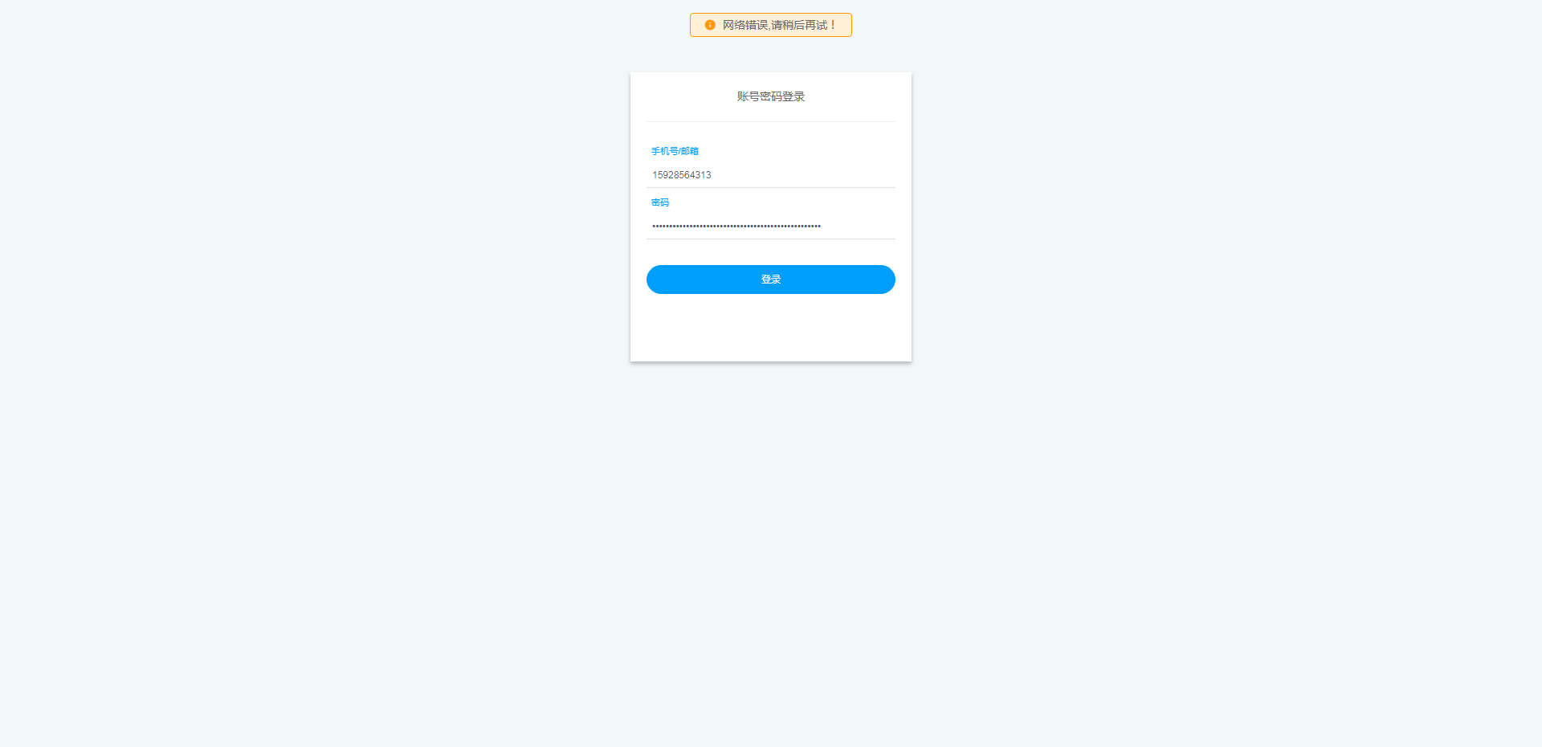 | 后超 | 2019-03-05 18:18:32
4 | 低 | TestLogin | test_passwordError | http://test.platform.app.gouuse.cn/platform/#/account/login | 验证错误的密码登录: 1、用户名输入框输入:15928564313; 2、密码输入框输入:Li1234564444; 3、点击【登录】。 | 成功 | 密码错误请重新输入 | 密码错误请重新输入 | 1.8200s | ....... | 后超 | 2019-03-05 18:18:34
5 | 低 | TestLogin | test_passwordNull | http://test.platform.app.gouuse.cn/platform/#/account/login | 验证密码为空格登录: 1、用户名输入框输入: 15928564313; 2、密码输入框输入: ; 3、点击【登录】。 | 成功 | 请输入密码 | 请输入密码 | 1.8200s | ....... | 后超 | 2019-03-05 18:18:36
6 | 中 | TestStaffCustomManage | test_drag_and_drop | http://test.platform.app.gouuse.cn/platform/#/manage/employeeProperty | 员工属性管理，字段拖拽是否成功: 1、进入员工属性管理，选择字段属性(姓名)按住; 2、拖拽到任意位置，释放字段属性。 | 错误 | 属性排序成功 | Message: no such element: Unable to locate element: {"method":"xpath","selector":"//*[text()=`属性排序成功`]/."} (Session info: chrome=72.0.3626.119) (Driver info: chromedriver=72.0.3626.69 (3c16f8a135abc0d4da2dff33804db79b849a7c38),platform=Windows NT 6.1.7601 SP1 x86_64) | 12.1720s | 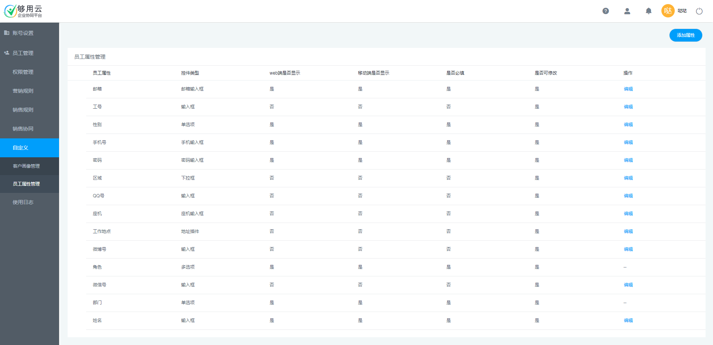 | 后超 | 2019-03-05 18:19:10

